상품제안서
뉴클 플랫 LCD PD22.5W 고속보조배터리 10000mAh | 상품코드: F30866

 |  |  |  |  |  |  | 02-412-0044 | www.easy1.co.kr
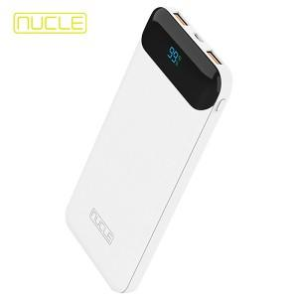

【상세/제작정보】 | <p>＊1BOX 40개입</p><p>** 100개 미만주문시 고객센터 02-412-0044 로 문의 부탁드립니다!!</p><p>** 주문전 재고확인 필수입니다!!</p><p>&nbsp;</p>

【인쇄/포장옵션】 | 레이저, 풀칼라 / 포장지포장

【공급단가】 | 수량 | 100~ | 300~ | 500~ | 1,000~ | 3,000~
*VAT별도 | 단가 | 10,380원 | 10,200원 | 9,940원 | 9,770원 | 9,510원

【상품 URL】 | http://www.easy1.co.kr/src/goods_detail.php?gdno=30866

